GYM-081
 | 職責マスタ．参照権限＝「A:全て」の人でログインし、ＳＩ案件情報登録画面からＥＶＭ分析一覧に遷移した場合、
 | ツリー部分にＳＩ案件は表示されるが、プロジェクトとＷＢＳが表示されない。
 | ※初期表示（SI案件情報登録から遷移）の初期表示イベントについて
 | 移送No10で、職責マスタ．参照権限＝「A:全て」の人でもプロジェクトトラン．プロジェクトコード IN アサインリスト（プロジェクト）を取得条件に入れてしまっている為。
 | 移送No10の修正 及び それに従ったソースの修正が必要です。

 | ■シート「事前準備データ」のマスタやトランを元に確認しています■

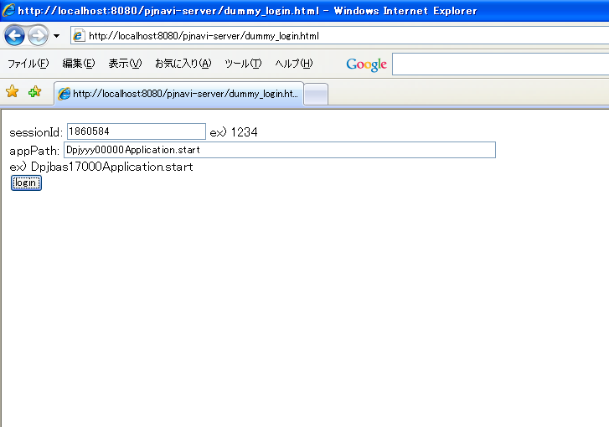

1860584のユーザでログインする。

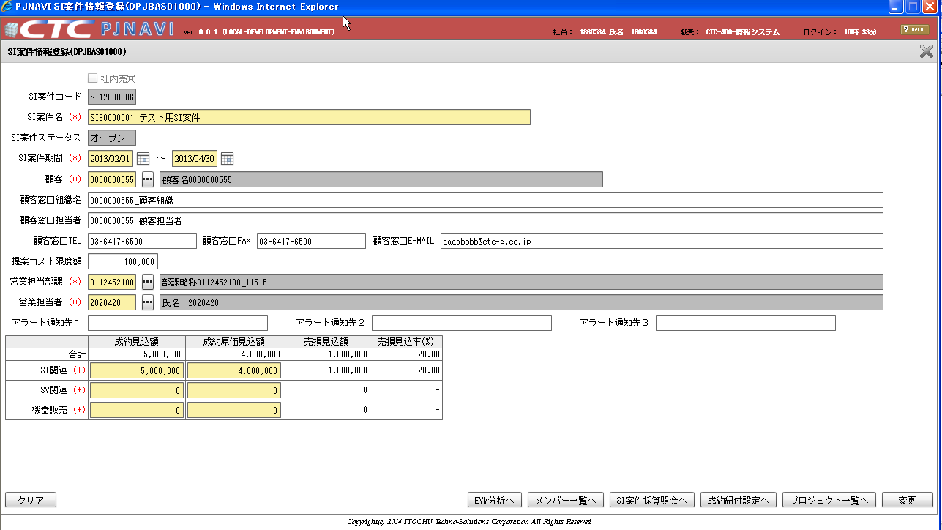

ＳＩ案件情報登録画面のＥＶＭ分析ボタンを押下して、
ＥＶＭ分析一覧画面に遷移する。

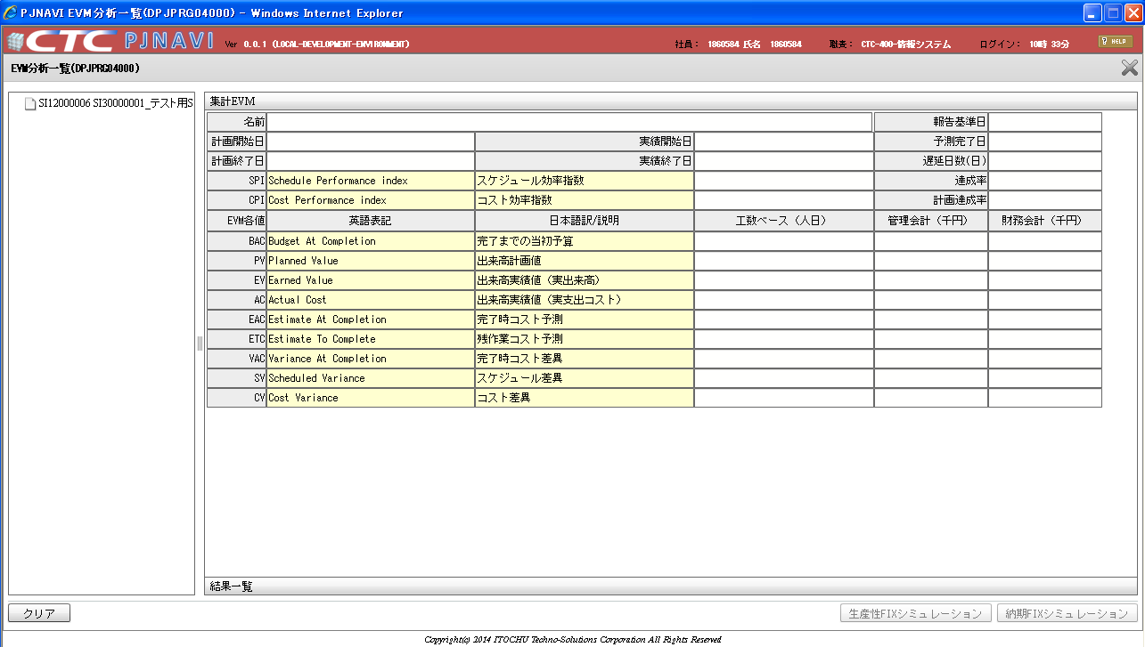

ＳＩ案件は表示されるが、
プロジェクトとＷＢＳが表示されない。

参照権限マスタ（PJTM_SY_REF_AUTH）に
EMP_ID=121（1860584さん）、HR_ORGAN_ID=13394（）、REF_SEG=1のレコードを追加するとプロジェクトとＷＢＳが表示された為、
職責マスタ．参照権限＝「A:全て」の人でもＳＱＬ抽出条件に”プロジェクトトラン.プロジェクト開発担当部課コード IN 参照可能部署”が入ってしまっている。

基本設計書の移送No10の抜粋

移送No |  |  |  |  | 10 |  | 移送種別 |  |  |  |  | 参照 |  |  |  |  | 移送概要 |  |  |  |  |  | SI案件情報登録から遷移した場合の案件プロジェクト情報取得
No |  | 項目名 |  |  |  |  |  |  |  |  |  | I/O | エンティティ名 |  |  |  |  |  |  |  |  |  | 属性名 |  |  |  |  |  |  | 備考
1 |  | プロジェクト階層ツリー.SI案件コード（画面保持値） |  |  |  |  |  |  |  |  |  | O | WBSツリー取得サブクエリ |  |  |  |  |  |  |  |  |  | SI案件コード
2 |  | プロジェクト階層ツリー.プロジェクトコード（画面保持値） |  |  |  |  |  |  |  |  |  | O | WBSツリー取得サブクエリ |  |  |  |  |  |  |  |  |  | プロジェクトコード
3 |  | プロジェクト階層ツリー.WBS_ID(画面保持値） |  |  |  |  |  |  |  |  |  | O | WBSツリー取得サブクエリ |  |  |  |  |  |  |  |  |  | WBS_ID
4 |  | プロジェクト階層ツリー.表示名 |  |  |  |  |  |  |  |  |  | O | WBSツリー取得サブクエリ |  |  |  |  |  |  |  |  |  | 表示名
5 |  | プロジェクト階層ツリー.ID（画面保持値） |  |  |  |  |  |  |  |  |  | O | WBSツリー取得サブクエリ |  |  |  |  |  |  |  |  |  | ID
6 |  | プロジェクト階層ツリー.親ID（画面保持値） |  |  |  |  |  |  |  |  |  | O | WBSツリー取得サブクエリ |  |  |  |  |  |  |  |  |  | 親ID
7 |  | プロジェクト階層ツリー.表示順（画面保持値） |  |  |  |  |  |  |  |  |  | O | WBSツリー取得サブクエリ |  |  |  |  |  |  |  |  |  | 表示順
8 |  | プロジェクト階層ツリー.種別（画面保持値） |  |  |  |  |  |  |  |  |  | O | WBSツリー取得サブクエリ |  |  |  |  |  |  |  |  |  | 種別 |  |  |  |  |  |  | 画面上でデータ種類の識別値 1：SI案件 2：プロジェクト 3：WBS
9 |  | プロジェクト階層ツリー.階層（画面保持値） |  |  |  |  |  |  |  |  |  | O | - |  |  |  |  |  |  |  |  |  | Level

ソート仕様
No |  | エンティティ名 |  |  |  |  |  |  |  |  |  | 属性名 |  |  |  |  |  |  |  |  | 方向 |  | 備考
1 |  | WBSツリー取得サブクエリ |  |  |  |  |  |  |  |  |  | SI案件コード |  |  |  |  |  |  |  |  | 降順 |  | order siblings by
2 |  | WBSツリー取得サブクエリ |  |  |  |  |  |  |  |  |  | プロジェクトコード |  |  |  |  |  |  |  |  | 昇順 |  | order siblings by
3 |  | WBSツリー取得サブクエリ |  |  |  |  |  |  |  |  |  | 表示順 |  |  |  |  |  |  |  |  | 昇順 |  | order siblings by
4 |  | WBSツリー取得サブクエリ |  |  |  |  |  |  |  |  |  | ID |  |  |  |  |  |  |  |  | 昇順 |  | order siblings by

条件等

 | ●WBSツリー取得サブクエリ
 |  | ・使用テーブル
 |  | エンティティ
 |  | SI案件サブクエリ
 |  | プロジェクトサブクエリ
 |  | WBSサブクエリ

 |  | ・集約条件
 |  | 結合方法 |  |  |  | エンティティ |  |  |  |  |  |  |  | 項目 |  |  |  |  | エンティティ |  |  |  |  |  |  | 項目 |  |  |  |  | エンティティ |  |  |  | 項目
 |  | UNION ALL |  |  |  | SI案件サブクエリ |  |  |  |  |  |  |  | - |  |  |  | ＝ | プロジェクトサブクエリ |  |  |  |  |  |  | - |  |  |  | ＝ | WBSサブクエリ |  |  |  | -

 |  | ●SI案件サブクエリ
 |  |  | 重複データを排除する
 |  |  | ・使用テーブル
 |  |  | エンティティ
 |  |  | SI案件トラン
 |  |  | プロジェクトトラン

 |  |  | ・取得項目
 |  |  | エンティティ |  |  |  |  |  |  | 項目 |  |  |  |  |  |  |  |  |  |  |  |  |  |  | 別名
 |  |  | SI案件トラン |  |  |  |  |  |  | SI案件コード |  |  |  |  |  |  |  |  |  |  |  |  |  |  | SI案件コード
 |  |  | - |  |  |  |  |  |  | - |  |  |  | NULL |  |  |  |  |  |  |  |  |  |  | プロジェクトコード
 |  |  | - |  |  |  |  |  |  | - |  |  |  | NULL |  |  |  |  |  |  |  |  |  |  | WBS_ID
 |  |  | SI案件トラン |  |  |  |  |  |  | SI案件コード |  |  |  | SI案件コード + 半角スペース + SI案件名 |  |  |  |  |  |  |  |  |  |  | 表示名
 |  |  |  |  |  |  |  |  |  | SI案件名
 |  |  | SI案件トラン |  |  |  |  |  |  | SI案件コード |  |  |  |  |  |  |  |  |  |  |  |  |  |  | ID
 |  |  | - |  |  |  |  |  |  | - |  |  |  | NULL |  |  |  |  |  |  |  |  |  |  | 親ID
 |  |  | - |  |  |  |  |  |  | - |  |  |  | '1'固定 |  |  |  |  |  |  |  |  |  |  | 表示順
 |  |  | - |  |  |  |  |  |  | - |  |  |  | '1'(SI案件) |  |  |  |  |  |  |  |  |  |  | 種別

 |  |  | ・結合条件
 |  |  | 結合方法 |  |  |  |  | エンティティ |  |  |  |  |  |  | 項目 |  |  |  |  |  |  |  |  | エンティティ |  |  |  |  | 項目
 |  |  | 内部結合 |  |  |  |  | SI案件トラン |  |  |  |  |  |  | SI案件コード |  |  |  |  |  |  | = |  | プロジェクトトラン |  |  |  |  | SI案件コード

 |  |  | ・取得条件
 |  |  | № | エンティティ |  |  |  |  |  |  | 項目 |  |  |  |  |  |  |  | エンティティ |  |  |  |  |  |  | 項目 |  |  |  |  |  | 論理演算
 |  |  | 1 | SI案件トラン |  |  |  |  |  |  | SI案件コード |  |  |  |  |  | = |  | 引数 |  |  |  |  |  |  | SI案件コード |  |  |  |  |  | AND
 |  |  | 2 | SI案件トラン |  |  |  |  |  |  | 削除フラグ |  |  |  |  |  | = |  | - |  |  |  |  |  |  | '0' (非削除） |  |  |  |  |  | AND
 |  |  | 3 | プロジェクトトラン |  |  |  |  |  |  | プロジェクト開発部課コード |  |  |  |  |  | = |  | 引数 |  |  |  |  |  |  | 参照可能部署 |  |  |  |  |  | OR |  | 参照権限が「P:アサイン」の場合は№3は指定しない
 |  |  | 4 | プロジェクトトラン |  |  |  |  |  |  | プロジェクトコード |  |  |  |  |  | IN |  | プロジェクトデータ取得クエリ |  |  |  |  |  |  | プロジェクトコード |  |  |  |  |  | AND |  | 1 and 2 and (3 or 4) and 5
 |  |  | 5 | プロジェクトトラン |  |  |  |  |  |  | 削除フラグ |  |  |  |  |  | = |  | - |  |  |  |  |  |  | '0' (非削除）

 |  | ●プロジェクトサブクエリ
 |  |  | 重複データを排除する
 |  |  | ・使用テーブル
 |  |  | エンティティ
 |  |  | SI案件トラン
 |  |  | プロジェクトトラン

 |  |  | ・結合条件
 |  |  | 結合方法 |  |  |  |  | エンティティ |  |  |  |  |  |  | 項目 |  |  |  |  |  |  |  |  | エンティティ |  |  |  |  | 項目
 |  |  | 内部結合 |  |  |  |  | SI案件トラン |  |  |  |  |  |  | SI案件コード |  |  |  |  |  |  | = |  | プロジェクトトラン |  |  |  |  | SI案件コード

 |  |  | ・取得項目
 |  |  | エンティティ |  |  |  |  |  |  | 項目 |  |  |  |  |  |  |  |  |  |  |  |  |  |  | 別名
 |  |  | プロジェクトトラン |  |  |  |  |  |  | SI案件コード |  |  |  |  |  |  |  |  |  |  |  |  |  |  | SI案件コード
 |  |  | プロジェクトトラン |  |  |  |  |  |  | プロジェクトコード |  |  |  |  |  |  |  |  |  |  |  |  |  |  | プロジェクトコード
 |  |  | - |  |  |  |  |  |  | - |  |  |  | NULL |  |  |  |  |  |  |  |  |  |  | WBS_ID
 |  |  | プロジェクトトラン |  |  |  |  |  |  | プロジェクトコード |  |  |  | プロジェクトコード + 半角スペース + プロジェクト名 |  |  |  |  |  |  |  |  |  |  | 表示名
 |  |  |  |  |  |  |  |  |  | プロジェクト名
 |  |  | プロジェクトトラン |  |  |  |  |  |  | プロジェクトコード |  |  |  |  |  |  |  |  |  |  |  |  |  |  | ID
 |  |  | プロジェクトトラン |  |  |  |  |  |  | SI案件コード |  |  |  |  |  |  |  |  |  |  |  |  |  |  | 親ID
 |  |  | - |  |  |  |  |  |  | - |  |  |  | '1'固定 |  |  |  |  |  |  |  |  |  |  | 表示順
 |  |  | - |  |  |  |  |  |  | - |  |  |  | '2'(プロジェクト) |  |  |  |  |  |  |  |  |  |  | 種別

 |  |  | ・取得条件
 |  |  | № | エンティティ |  |  |  |  |  |  | 項目 |  |  |  |  |  |  |  | エンティティ |  |  |  |  |  |  | 項目 |  |  |  |  |  | 論理演算
 |  |  | 1 | SI案件トラン |  |  |  |  |  |  | SI案件コード |  |  |  |  |  | = |  | 引数 |  |  |  |  |  |  | SI案件コード |  |  |  |  |  | AND
 |  |  | 2 | SI案件トラン |  |  |  |  |  |  | 削除フラグ |  |  |  |  |  | = |  | - |  |  |  |  |  |  | '0' (非削除） |  |  |  |  |  | AND
 |  |  | 3 | プロジェクトトラン |  |  |  |  |  |  | 提案プロジェクトフラグ |  |  |  |  |  | = |  | - |  |  |  |  |  |  | '0' (非提案） |  |  |  |  |  | AND
 |  |  | 4 | プロジェクトトラン |  |  |  |  |  |  | 瑕疵プロジェクトフラグ |  |  |  |  |  | = |  | - |  |  |  |  |  |  | '0' (非瑕疵） |  |  |  |  |  | AND
 |  |  | 5 | プロジェクトトラン |  |  |  |  |  |  | 削除フラグ |  |  |  |  |  | = |  | - |  |  |  |  |  |  | '0' (非削除） |  |  |  |  |  | AND | 参照権限が「P:アサイン」の場合は№6は指定しない
 |  |  | 6 | プロジェクトトラン |  |  |  |  |  |  | プロジェクト開発担当部課コード |  |  |  |  |  | IN |  | 引数 |  |  |  |  |  |  | 参照可能部署 |  |  |  |  |  | OR | （A（全て）またはO（組織）の場合は指定する）
 |  |  | 7 | プロジェクトトラン |  |  |  |  |  |  | プロジェクトコード |  |  |  |  |  | IN |  | 引数 |  |  |  |  |  |  | アサインリスト（プロジェクト）※ |  |  |  |  |  |  | 1 and 2 and 3 and 4 and 5 and (6 or 7)
 |  |  |  |  |  |  |  |  |  |  |  |  |  |  |  |  |  |  |  |  |  |  |  |  |  |  |  |  |  |  |  |  | ※アサインリスト（プロジェクト）はロールが汎用区分マスタ（057）に登録
 |  | ●WBSサブクエリ |  |  |  |  |  |  |  |  |  |  |  |  |  |  |  |  |  |  |  |  |  |  |  |  |  |  |  |  |  |  | されているロールのプロジェクトのみとする
 |  |  | 重複データを排除する
 |  |  | ・使用テーブル
 |  |  | エンティティ
 |  |  | SI案件トラン
移送No10の修正 及び ソースの修正が必要です。
参照権限が「P:アサイン」の場合は№6は指定しない。
参照権限が「A:全て」の場合は№6,№7は指定しない。
参照権限が「O:組織」の場合は№6,№7は指定する。
 |  |  | プロジェクトトラン
 |  |  | WBSトラン

 |  |  | ・取得項目
 |  |  | エンティティ |  |  |  |  |  |  | 項目 |  |  |  |  |  |  |  |  |  |  |  |  |  |  | 別名
 |  |  | プロジェクトトラン |  |  |  |  |  |  | SI案件コード |  |  |  |  |  |  |  |  |  |  |  |  |  |  | SI案件コード
 |  |  | プロジェクトトラン |  |  |  |  |  |  | プロジェクトコード |  |  |  |  |  |  |  |  |  |  |  |  |  |  | プロジェクトコード
 |  |  | WBSトラン |  |  |  |  |  |  | WBS_ID |  |  |  |  |  |  |  |  |  |  |  |  |  |  | WBS_ID
 |  |  | WBSトラン |  |  |  |  |  |  | WBSコード |  |  |  | WBSコード + WBS名 |  |  |  |  |  |  |  |  |  |  | 表示名
 |  |  |  |  |  |  |  |  |  | WBS名
 |  |  | WBSトラン |  |  |  |  |  |  | WBS_ID |  |  |  |  |  |  |  |  |  |  |  |  |  |  | ID
 |  |  | WBSトラン |  |  |  |  |  |  | 親WBS_ID |  |  |  | WBSトラン.親WBS_ID = NULL の場合、プロジェクトコードをセット |  |  |  |  |  |  |  |  |  |  | 親ID
 |  |  | WBSトラン |  |  |  |  |  |  | プロジェクトコード
 |  |  | WBSトラン |  |  |  |  |  |  | 表示順 |  |  |  | '1'固定 |  |  |  |  |  |  |  |  |  |  | 表示順
 |  |  | - |  |  |  |  |  |  | - |  |  |  | '3'(WBS) |  |  |  |  |  |  |  |  |  |  | 種別

 |  |  | ・結合条件
 |  |  | 結合方法 |  |  |  | エンティティ |  |  |  |  |  |  |  | 項目 |  |  |  |  | エンティティ |  |  |  |  |  |  | 項目
 |  |  | 内部結合 |  |  |  | SI案件トラン |  |  |  |  |  |  |  | SI案件コード |  |  |  | ＝ | プロジェクトトラン |  |  |  |  |  |  | SI案件コード
 |  |  | 内部結合 |  |  |  | プロジェクトトラン |  |  |  |  |  |  |  | プロジェクトコード |  |  |  | ＝ | WBSトラン |  |  |  |  |  |  | プロジェクトコード

 |  |  | ・取得条件
 |  |  | № | エンティティ |  |  |  |  |  |  | 項目 |  |  |  |  |  |  |  | エンティティ |  |  |  |  |  |  | 項目 |  |  |  |  |  | 論理演算
 |  |  | 1 | SI案件トラン |  |  |  |  |  |  | SI案件コード |  |  |  |  |  | = |  | 引数 |  |  |  |  |  |  | SI案件コード |  |  |  |  |  | AND
 |  |  | 2 | SI案件トラン |  |  |  |  |  |  | 削除フラグ |  |  |  |  |  | = |  | - |  |  |  |  |  |  | '0' (非削除） |  |  |  |  |  | AND
 |  |  | 3 | プロジェクトトラン |  |  |  |  |  |  | 削除フラグ |  |  |  |  |  | = |  | - |  |  |  |  |  |  | '0' (非削除） |  |  |  |  |  | AND | ※アサインリスト（プロジェクト）はロールが汎用区分マスタ（057）に登録
 |  |  | 4 | プロジェクトトラン |  |  |  |  |  |  | プロジェクト開発担当部課コード |  |  |  |  |  | IN |  | 引数 |  |  |  |  |  |  | 参照可能部署 |  |  |  |  |  | OR | されているロールのプロジェクトのみとする
 |  |  | 5 | プロジェクトトラン |  |  |  |  |  |  | プロジェクトコード |  |  |  |  |  | IN |  | 引数 |  |  |  |  |  |  | アサインリスト（プロジェクト）※ |  |  |  |  |  | AND | 参照権限が「P:アサイン」の場合は№4は指定しない
 |  |  | 6 | WBSトラン |  |  |  |  |  |  | 削除フラグ |  |  |  |  |  | = |  | - |  |  |  |  |  |  | '0' (非削除） |  |  |  |  |  |  | （A（全て）またはO（組織）の場合は指定する）
 |  |  |  |  |  |  |  |  |  |  |  |  |  |  |  |  |  |  |  |  |  |  |  |  |  |  |  |  |  |  |  |  | 1 and 2 and 3 and (4 or 5) and 6
 | ・階層問い合わせ文
 |  |  |  |  |  |  |  |  | エンティティ |  |  |  |  |  |  | 項目 |  |  |  |  |  |  |  | 条件 |  |  |  | 備考
 | start with |  |  |  |  |  |  |  | WBSツリー取得サブクエリ |  |  |  |  |  |  | 親ID |  |  |  |  |  |  | ＝ | NULL
 | connect by prior |  |  |  |  |  |  |  | WBSツリー取得サブクエリ |  |  |  |  |  |  | ID |  |  |  |  |  |  | ＝ | 親ID

